Prueba Documentos
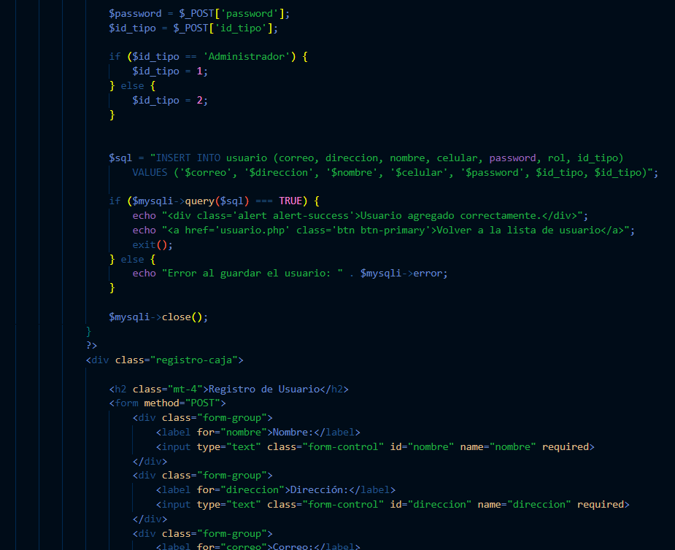
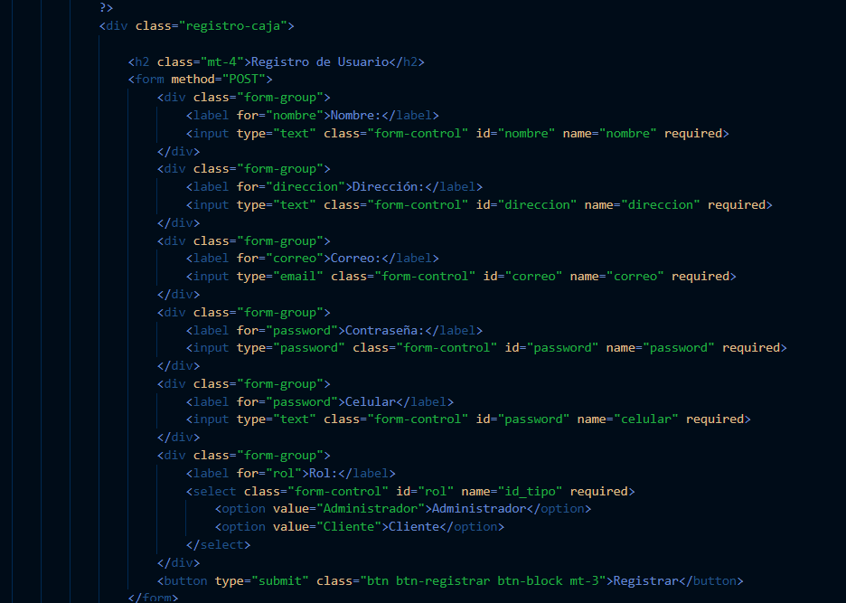
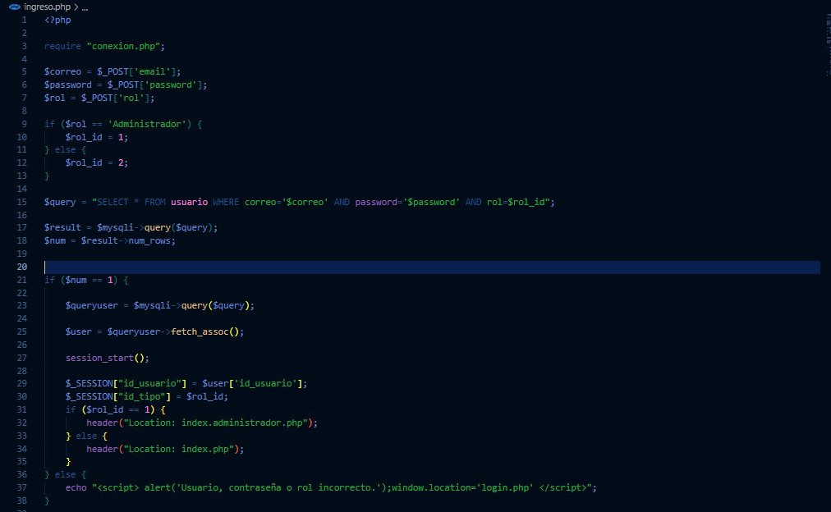
Prueba de Caja Blanca

INFORMACION GENERAL | Busca asegurar que el código funciona de acuerdo con las especificaciones y que el módulo lógico es válido. Los aspectos a considerar son los siguientes: Rutinas de excepción, Rutinas de error, Manejo de parámetros, Validaciones, Valores válidos, Valores límites, Rangos, Mensajes posibles

Identificador Prueba | Nombre Prueba |  | Responsable
SIGLOINGRESO | Ingresar usuario administrador |  | Carlos Andres Polania
Descripción | Revision de validacion del sistema al momento de ingresar un administrador

Servicio / Componente Probado
Validacion de la informacion ingresada por el usuario, consulta SQL y validacion de los datos ingresados

Perrequisitos
Generacion del modelo relacional de bases de datos, y tener ingresada la informacion de usuarios, como nombre, correo, direccion, telefono, y contraseña

Método Utilizado | Instrucciones de la Prueba
Prueba de la caja blanca | De acuerdo con la informacion ingresada desde el formulario de login.php, el sistema guarda la informacion en unas variables, y valida si el usuario a ingresar es de tipo Administrador y cliente, despues realiza una consulta en la base de datos, con los valores de correo, password y rol, si el resultado es existoso y el resultado de la consulta es un registro, redirecciona al usuario al index.administrador.php o index.php, segun el tipo de rol indicado.

Datos Entrada |  | Salida Esperada
codigo de validacion registro.php, correo, contraseña y rol |  | Si los datos ingresados corresponden, el sistema debe redirigir al index.administrador.php o index.php, segun el tipo de usuario administrador o cliente.

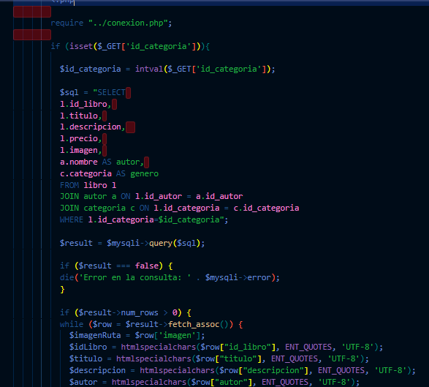

Identificador Prueba | Nombre Prueba |  | Responsable
SIGLOLIBROSCLIENTE | listar y buscar libros cliente |  | Carlos Andres Polania
Descripción | Validar las funciones para listar los libros, buscarlos, filtrarlos y mostarlos al cliente.

Servicio / Componente Probado
Prueba de Código, revision de funciones, consultas SQL y manipulacion de informacion, filtros y busqueda.

Perrequisitos
previamente deben estar creados los diferentes registros de libros en el sistema con toda la informacion correspondiente, para lo cual se debe tener el crud completado.

Método Utilizado | Instrucciones de la Prueba
Prueba de la caja blanca | El código está estructurado para validar los registros que se cargan en la vista según el filtro de búsqueda seleccionado previamente. Si se ingresa al formulario sin aplicar ningún filtro, el sistema también gestiona los registros de manera adecuada. Para lograrlo, se utilizan las supervariables $_GET, que permiten cargar los libros según la categoría o el autor, y $_POST, que se emplea para cargar los libros de acuerdo con los parámetros seleccionados desde la barra de búsqueda. El sistema primero valida la información que se va a cargar y, con base en ella, utiliza un ciclo while para mostrar todos los valores de libros en la vista. Los datos cargados son los mismos, variando únicamente el número de ejemplares mostrados. En caso de no encontrar resultados, se despliega un mensaje que indica: "No se encontraron libros".

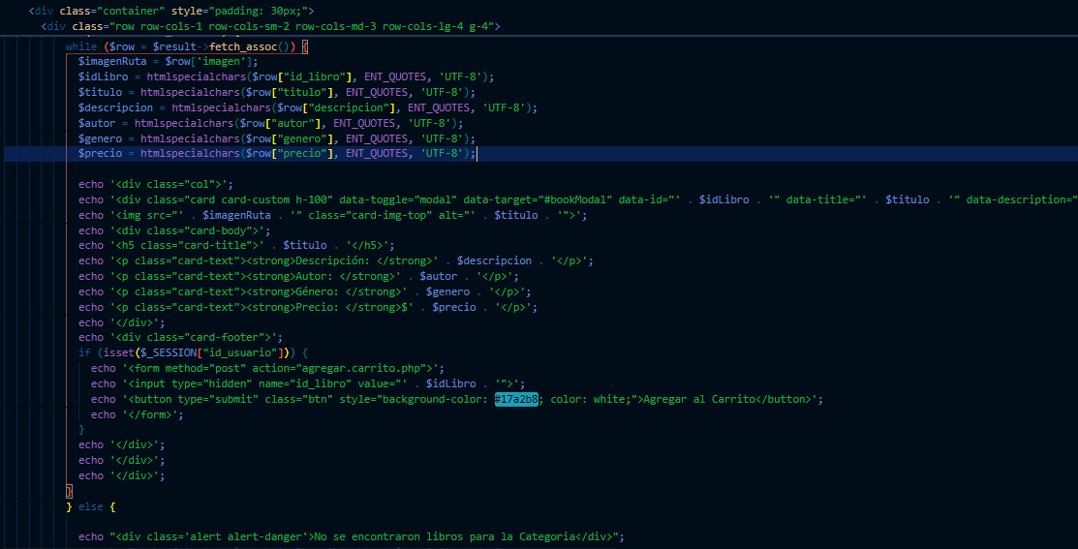

Datos Entrada |  | Salida Esperada
Si se espera ver unicamente los libros de una determinada categoria o autor, es necesario desde ese respectivo formulario ingresar, tambien puedes agregar informacion de buscada en la barra de busqueda y el sistema filtra por esos valores ingresados, o directamente a la vista libros .php |  | El sistema listar los libros de acuerdo con la indicacion dada, ya sea por categoria, autor o informacion ingresada, en su defecto mostrara los libros y en caso no tener nada que mostrar indicara que no hay libros por mostrar

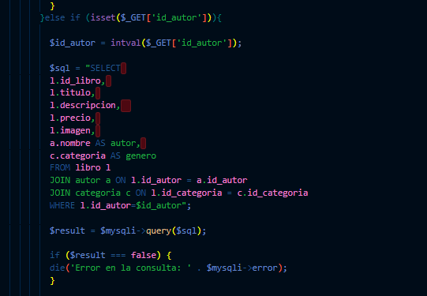



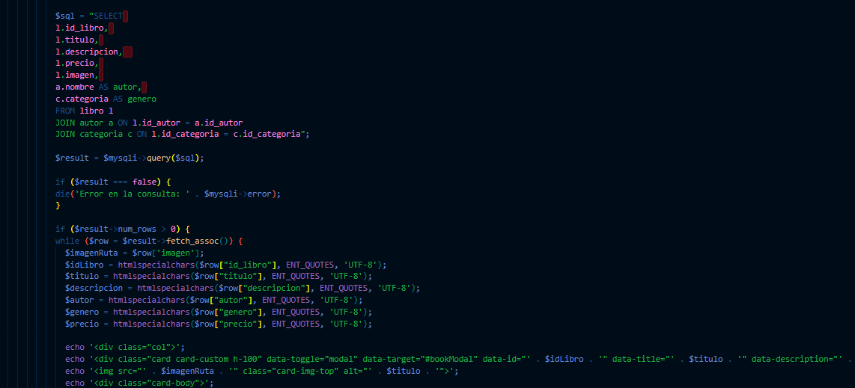

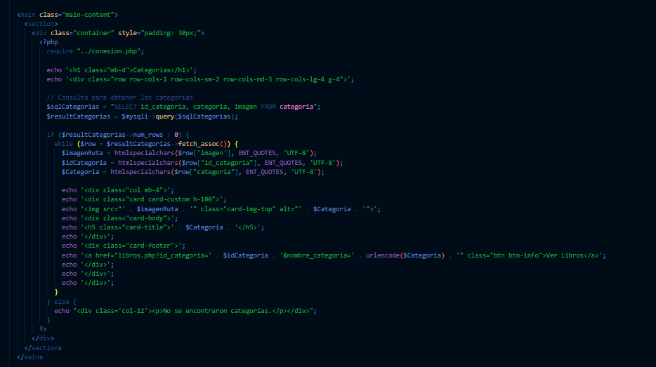

Identificador Prueba | Nombre Prueba |  | Responsable
AUTORES | Listar autores |  | Carlos Andres Polania
Descripción | Ingresar a la vista autores.php y verificar que el sistema este consultando los diferentes autores en el sistema

Servicio / Componente Probado
Vista de autores, codigo, consultas SQL y verificacion de informacion en el sistema

Perrequisitos
Tener registros ingresados en el sistema los diferentes autores, para validar que la informacion mostrada sea correcta, y los recuadros aparezcan en los tamaños apropiados

Método Utilizado | Instrucciones de la Prueba
Prueba de la caja blanca | Validar que la consulta SQL sea la correcta para cargar los autores previamente ingresados en el sistema

Datos Entrada |  | Salida Esperada
Ingresar a la vista autores |  | Ver los autores ingresados en el sistema, con enlace a los libros relacionados.

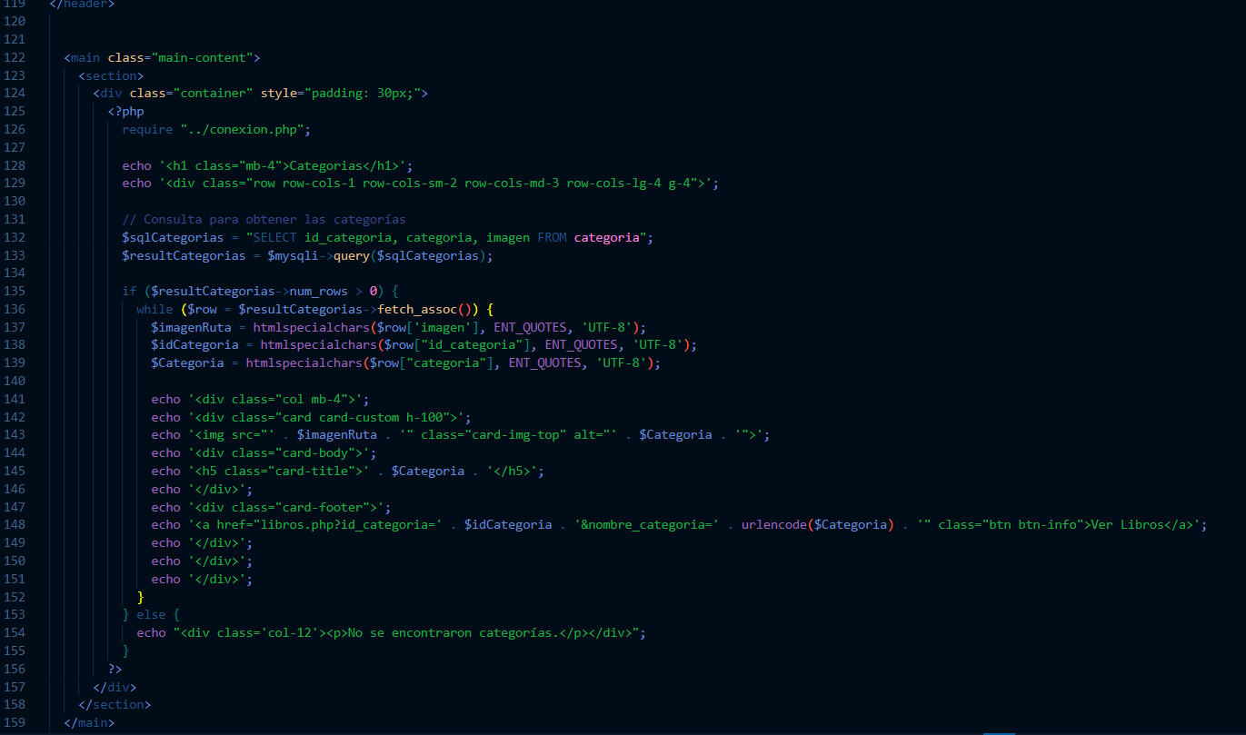

Identificador Prueba | Nombre Prueba |  | Responsable
CATEGORIAS | Listar categorias |  | Carlos Andres Polania
Descripción | Ingresar a la vista categorias.php y verificar que el sistema este consultando los diferentes categorias en el sistema

Servicio / Componente Probado
Vista de categorias, codigo, consultas SQL y verificacion de informacion en el sistema

Perrequisitos
Tener registros ingresados en el sistema las diferentes categorias, para validar que la informacion mostrada sea correcta, y los recuadros aparezcan en los tamaños apropiados

Método Utilizado | Instrucciones de la Prueba
Prueba de la caja blanca | Validar que la consulta SQL sea la correcta para cargar las categorias previamente ingresadas en el sistema

Datos Entrada |  | Salida Esperada
Ingresar a la vista categorias |  | Ver las categorias ingresadas en el sistema, con enlace a los libros relacionados.

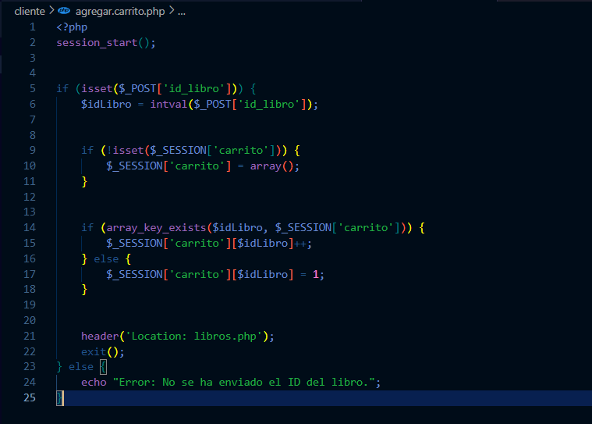

Identificador Prueba | Nombre Prueba |  | Responsable
CARRITO | carrito de compras |  | Carlos Andres Polania
Descripción | Agregar libros al carrito de compras y completar un pedido desde esta opcion

Servicio / Componente Probado
Agragar libros al carrito de compras, ingresar a la vista de pedido del carrito y completar el pedido.

Perrequisitos
Es necesario ingresar la informacion completa de almenos un libro en el sistema, el diagrama entidad relacion debe estar completo, adicional, hacer clic en el boton agregar carrito, e ingresar al carrito de compras, completar la informacion y completar el pedido.

Método Utilizado | Instrucciones de la Prueba
Prueba de la caja blanca | - Agregar carrito de compras: Al momento de hacer clic en el boton agregar al carrito en cada uno de los libros, estos se agregan en la supervariable $_SESSION. Carrito de compras: - Al momento de ingresar al boton carrito se deben cargar todos los libros agregados previamente con el boton agregar carrito, y todos los demas campos necesario para completar un pedido de venta. - Completar pedido: en cada uno de los campos se debe cargar la informacion necesario relacionada para completar el pedido, como el metodo de pago, usuario, fecha, pecio de los productos. - Calculo total y subtotal: al momento de completar cada linea de pedido el sistema debe calcular automaticamente los valores de subtotal por linea y total del pedido.

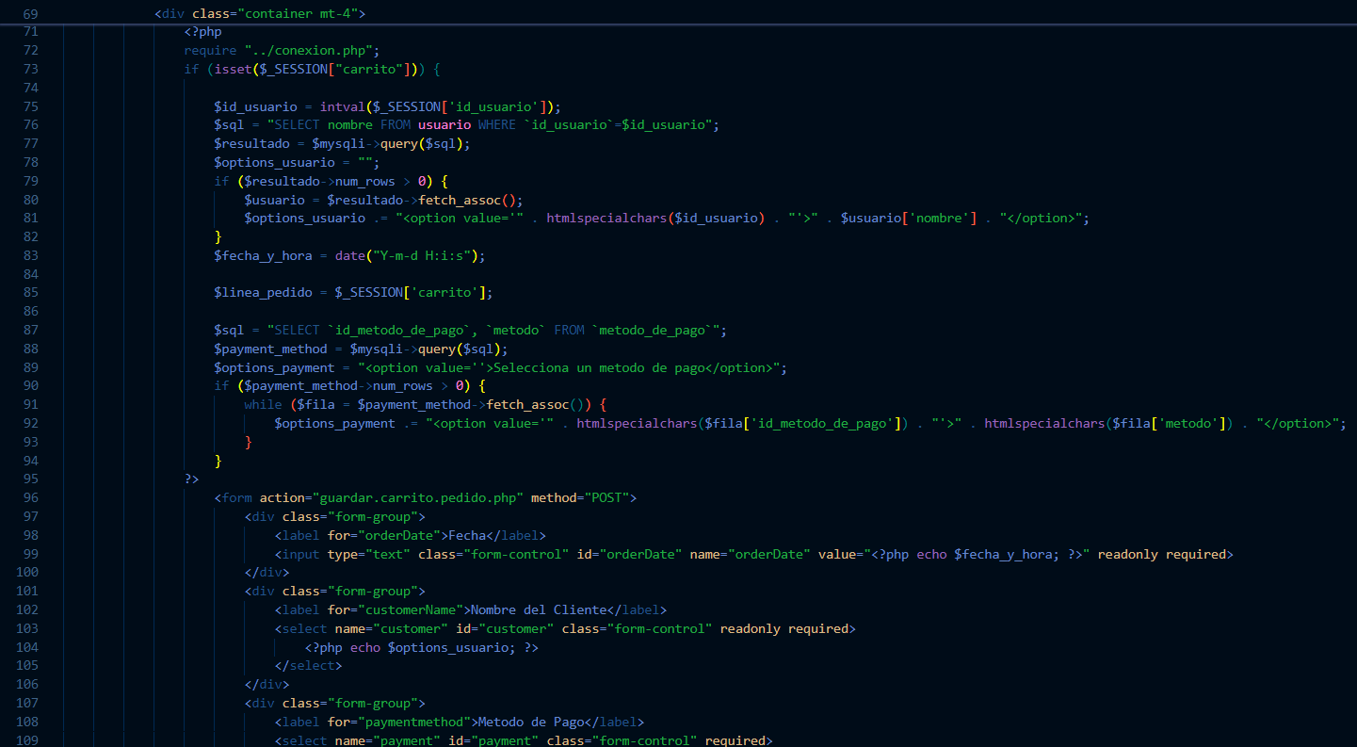

Datos Entrada |  | Salida Esperada
Libros con la informacion completa |  | Pedido completado con la informacion de los libros relacionados desde el boton agregar carrito, al pedido tambien se le debe completar la informacion requerida y generarse los respectivos calculos

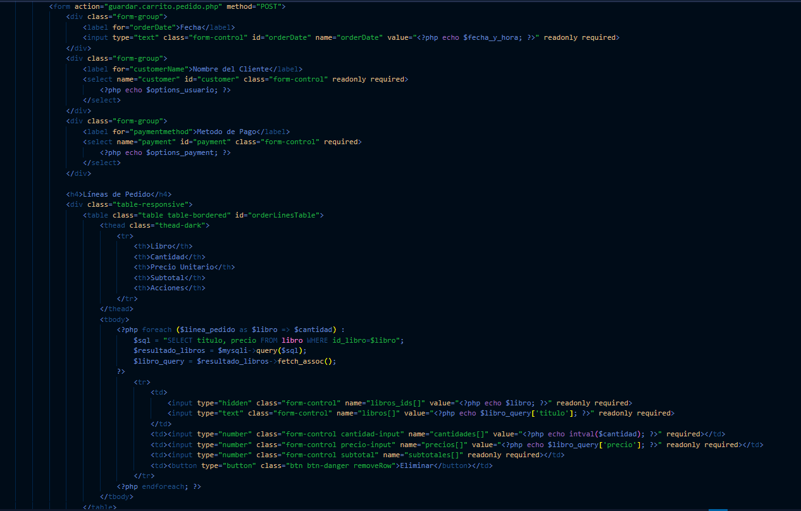

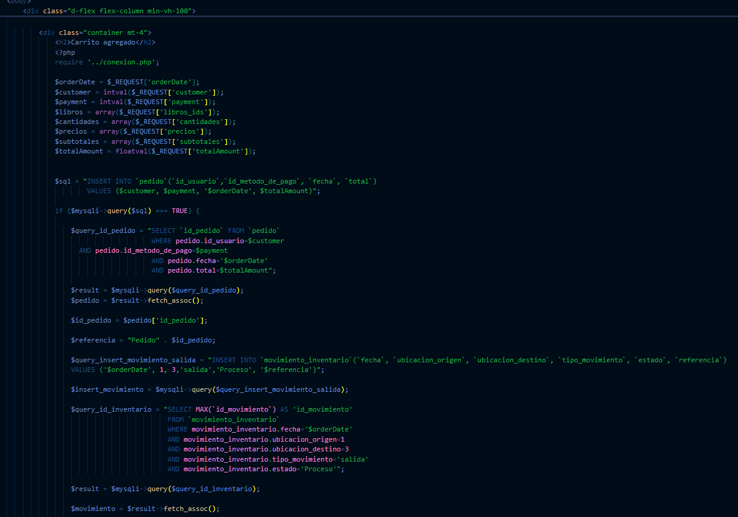

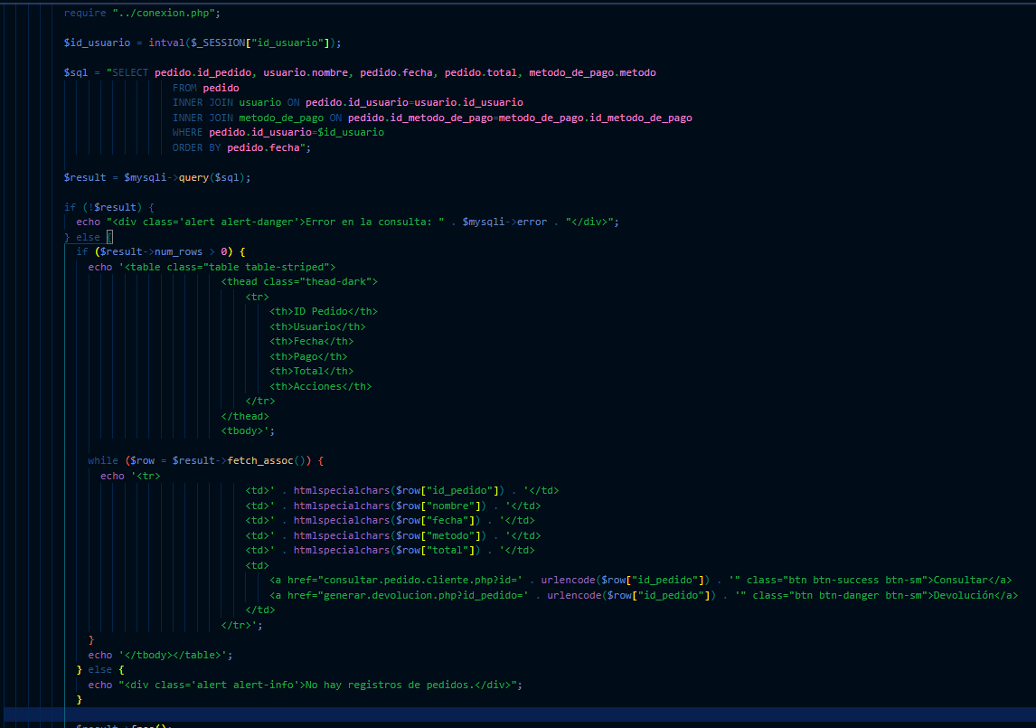

Identificador Prueba | Nombre Prueba |  | Responsable
PEDIDOS CLIENTE | Consultar pedidos cliente |  | Carlos Andres Polania
Descripción | ingresar a la vista mis.pedidos.php, y hacer clic en el boton consultar, para verificar que el sistema muestre toda la informacion relacionada del pedido a consultar

Servicio / Componente Probado
Vista de mis pedidos, configuracion boton consultar pedido, vista pedido, consulta SQL informacion del pedido consultado

Perrequisitos
Las tablas en la base de datos deben estar completamente relacionadas y debe estar guardado un pedido de venta previamente, tambien debe ser funcional el boton consultar

Método Utilizado | Instrucciones de la Prueba
Prueba de la caja blanca | Revisar vista mis pedidos, al ingresar a esta vista se deben encontrar cada uno de los pedidos generados al usuario logeado, y confirmar la funcionalidad del boton del consultar, ademas que el momento de ingresar al pedido la informacion sea la correcta.

Datos Entrada |  | Salida Esperada
pedido ingresado previamente |  | Lista de los pedidos generados al usuario logueado e informacion correcta del pedido a consultar

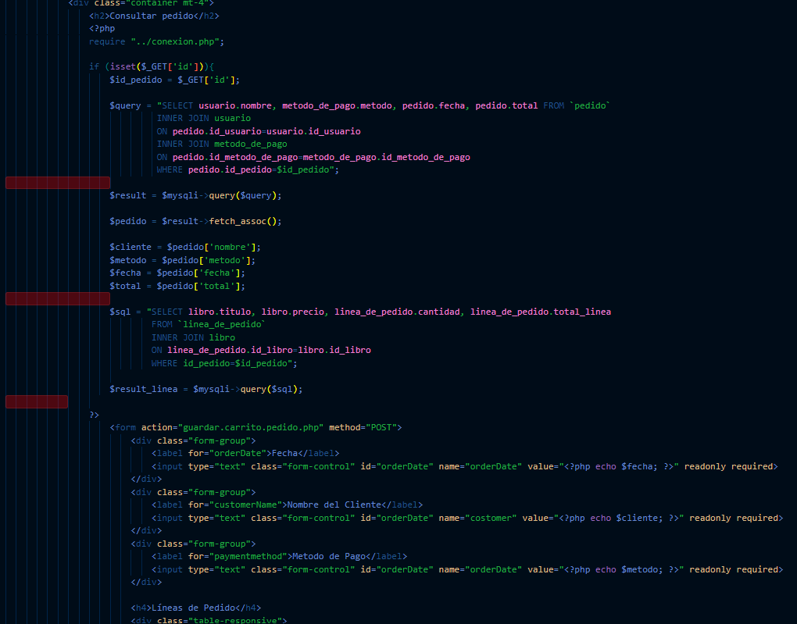

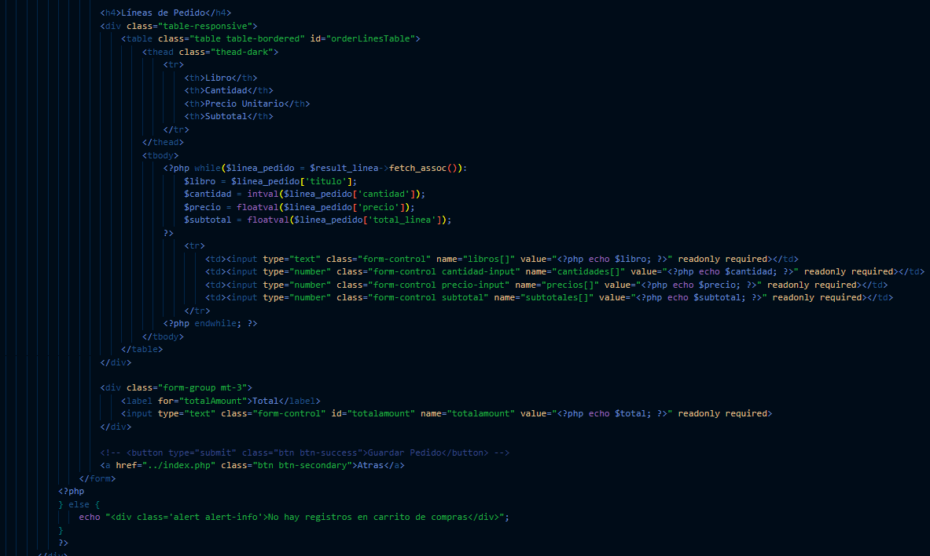

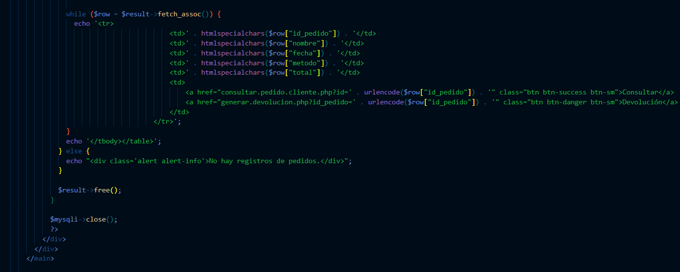

Identificador Prueba | Nombre Prueba |  | Responsable
DEVOLUCION CLIENTE | Generar y listar devolucion cliente |  | Carlos Andres Polania
Descripción | Generar y listar devolucion cliente

Servicio / Componente Probado
Lista de devoluciones por cliente, y formulario de generar devolucion cliente

Perrequisitos
Estar logeado y haber generado previamente un pedido de venta, asocido a ese mismo usuario.

Método Utilizado | Instrucciones de la Prueba
Prueba de la caja blanca | Validar que el sistema genere correctamente la devolucion, cargando la informacion correcta del pedido y asociar la devolucion de la manera indicada debido a que un pedido puede tener un numero de libros pero la devolucion puede tener menos.

Datos Entrada |  | Salida Esperada
pedido de venta |  | devolucion y lista de devoluciones por parte del usuario.

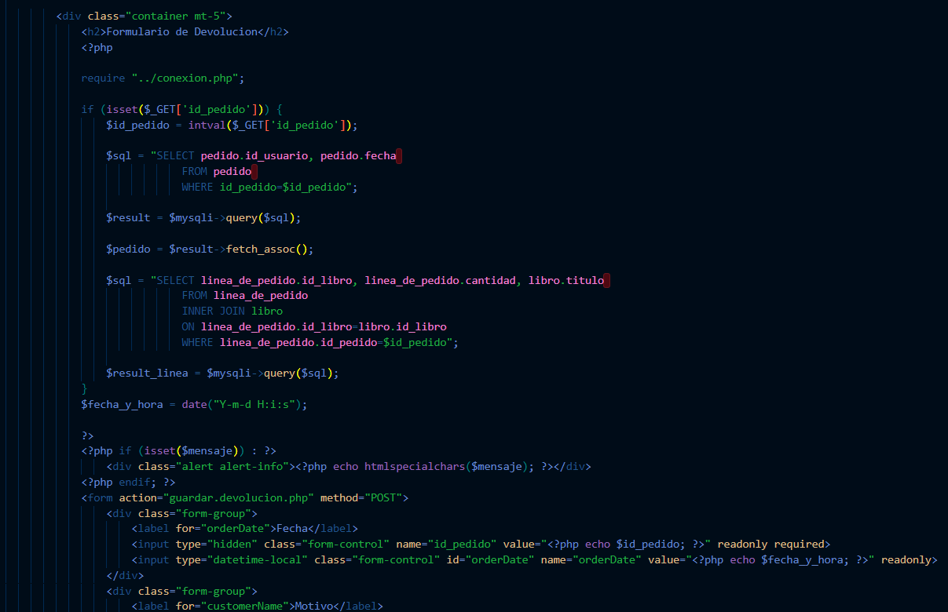

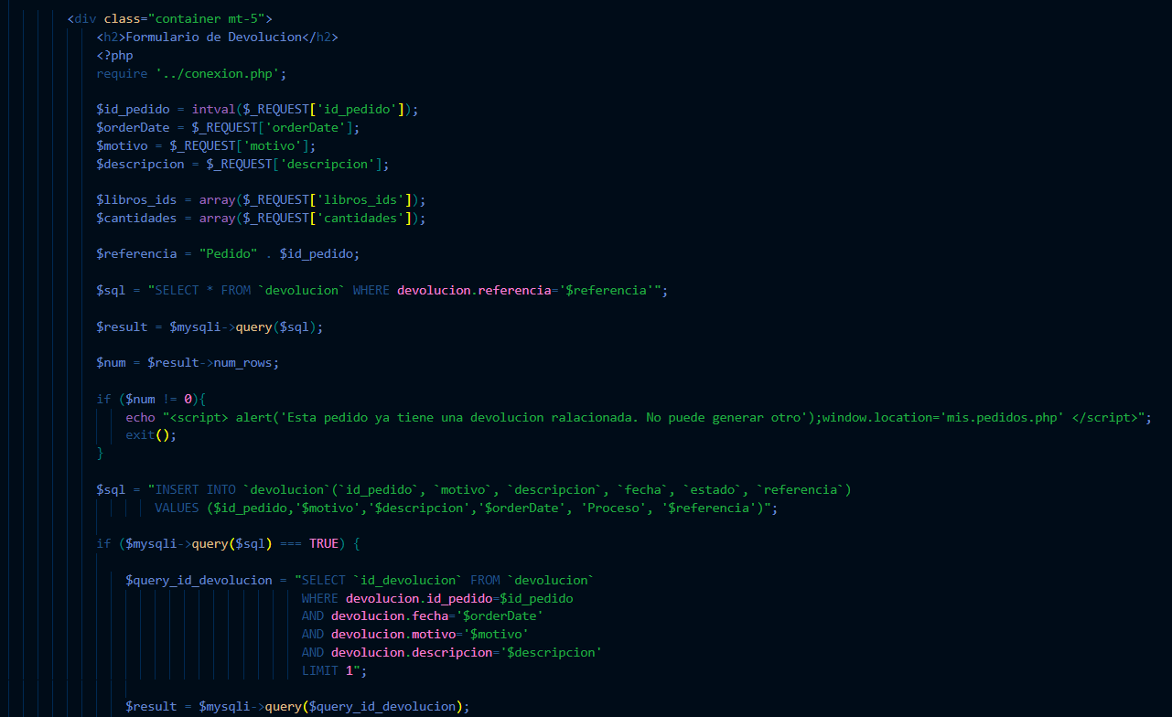

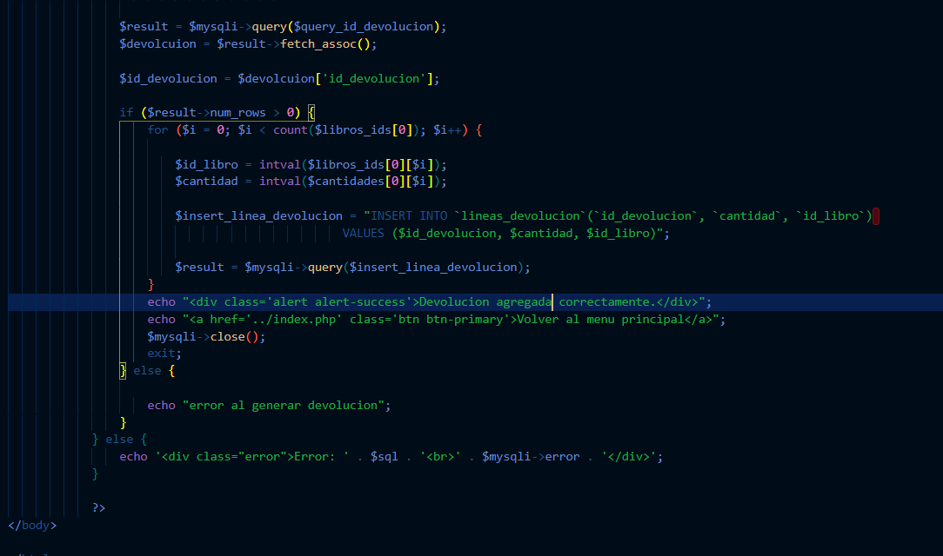

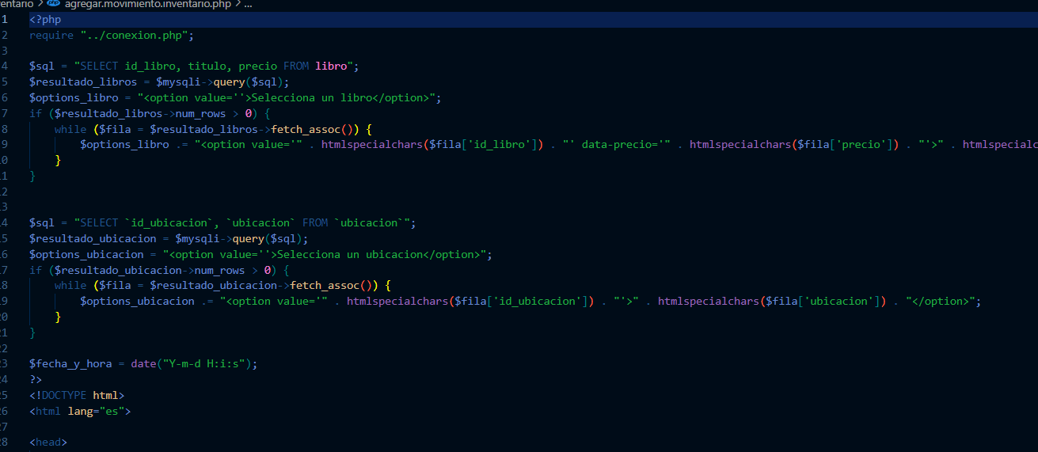

Identificador Prueba | Nombre Prueba |  | Responsable
MOVIMIENTOS DE INVENTARIO | Generar y listar movimientos de inventario administrador |  | Carlos Andres Polania
Descripción | Generar y listar movimientos de inventario administrador

Servicio / Componente Probado
Permitir generar movimientos de inventario tipo salida o ingresos de manera manual, y que estos se puedan observar en el sistema en el modulo inventario

Perrequisitos
haber ingresado las ubicaciones virtuales de cliente y proveedor, estas logeado como usuario administrador, tener productos para transferir

Método Utilizado | Instrucciones de la Prueba
Prueba de la caja blanca | Validar que el sistema cargue de manera correcta el formulario para la geeneracion de movimientos de inventario, tambien debe cargar correctamente los libros disponibles, ubicaciones e informacion del movimiento.

Datos Entrada |  | Salida Esperada
libros,ubicaciones |  | movimientos de inventario, que se debe observar en la tabla de movimientos de inventario

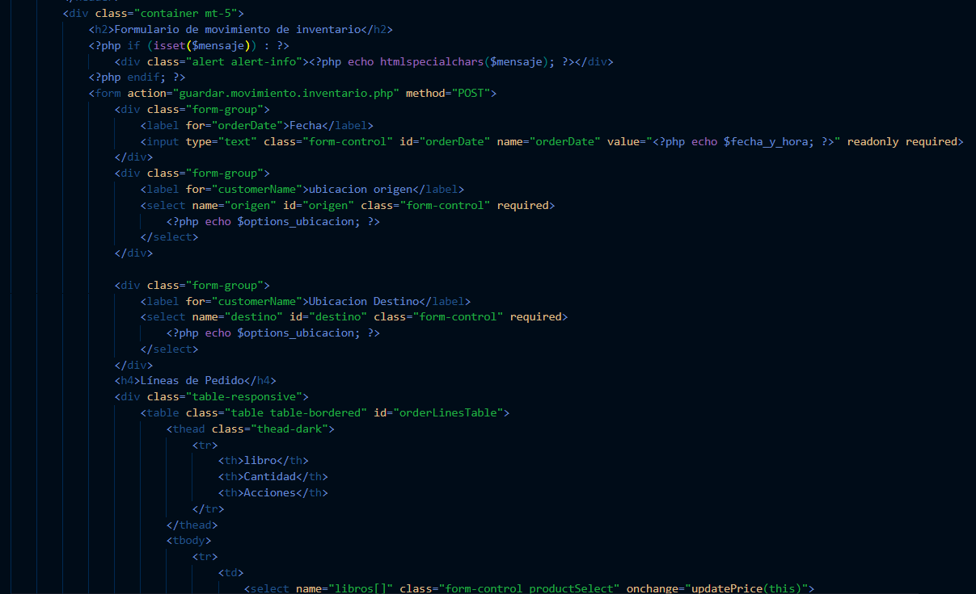

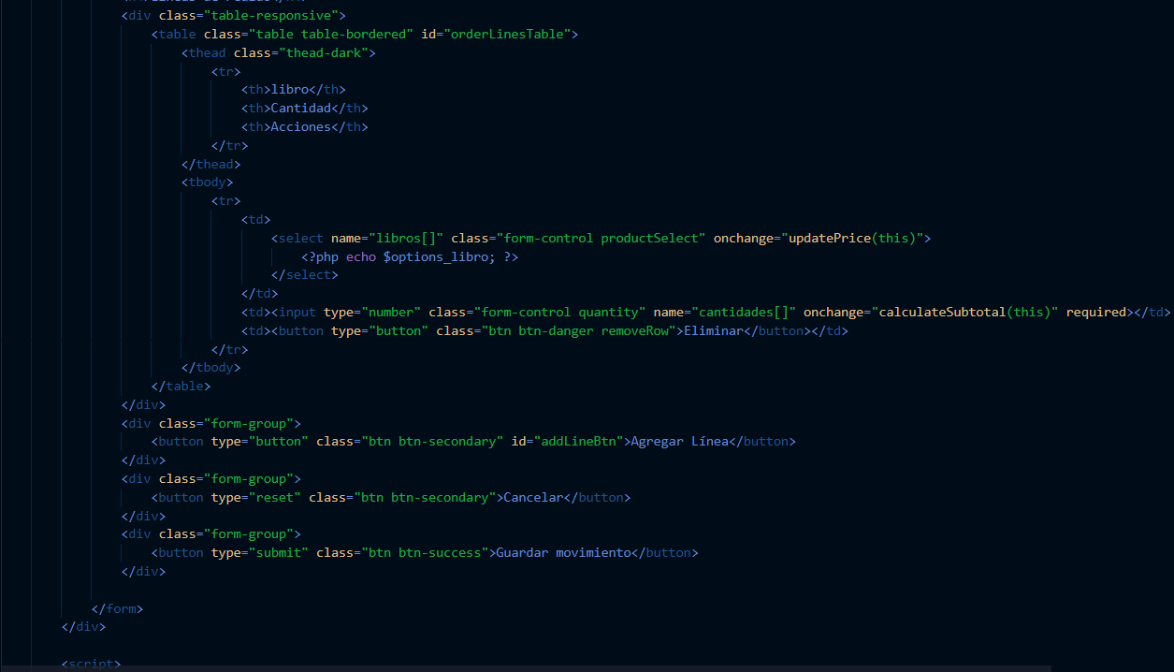

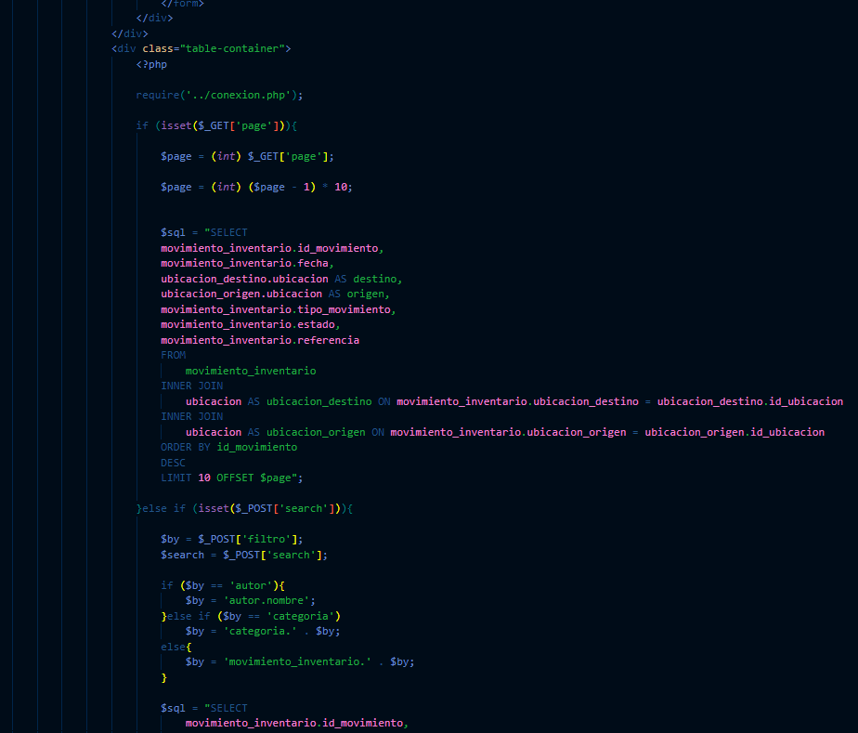

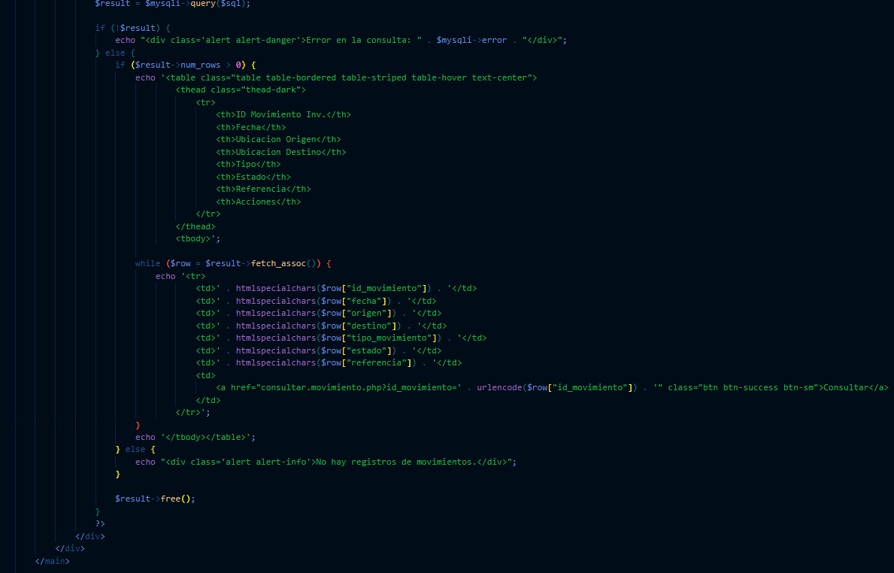

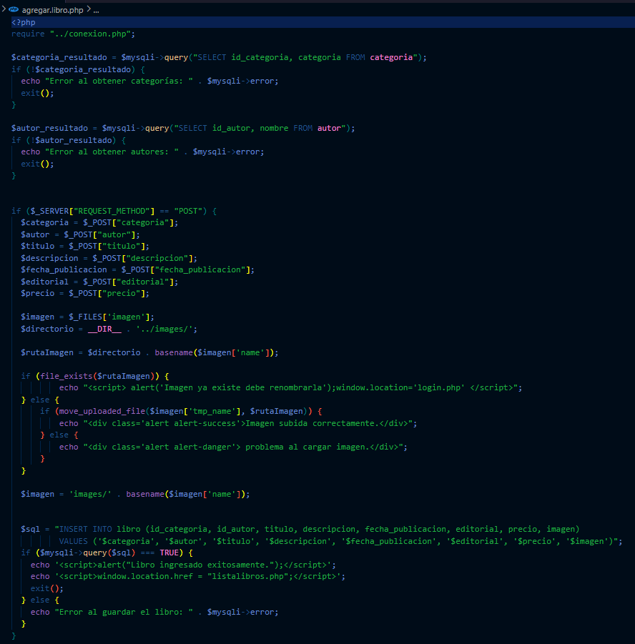
Identificador Prueba | Nombre Prueba |  | Responsable
INGRESAR NUEVO LIBRO | Ingresar nuevo libro en el sistema |  | Carlos Andres Polania
Descripción | Agregar un nuevo libro en el sistema, con toda la informacion relacionada y que este se vea reflejado en todos los modelos relacionados

Servicio / Componente Probado
Cargar correctamente el formulario de libros, para agregar de manera correcta cada uno de los campos solicitados

Perrequisitos
Estar logeado como administrador, tener ingresados previamente el autor y categoria a asociar

Método Utilizado | Instrucciones de la Prueba
Prueba de la caja blanca | Cargar el formulario de libros, validar que la informacion ingresada sea la correcta, guardar la imagen asociada, y cargar los autores ya ingresados en el sistema, ademas de las categorias.

Datos Entrada |  | Salida Esperada
autores, categorias |  | Libro agregado en el sistema.

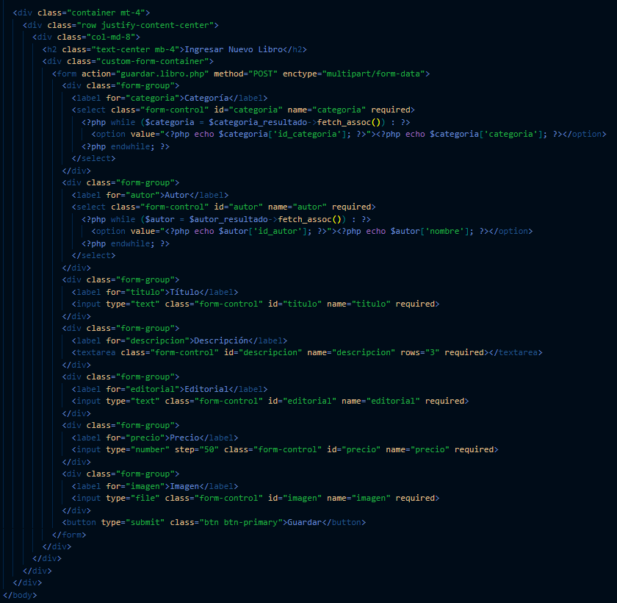

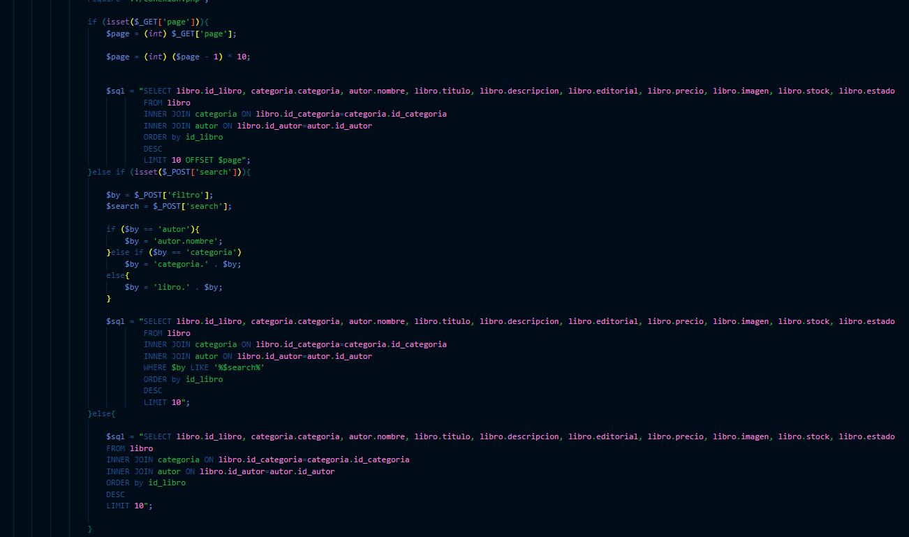

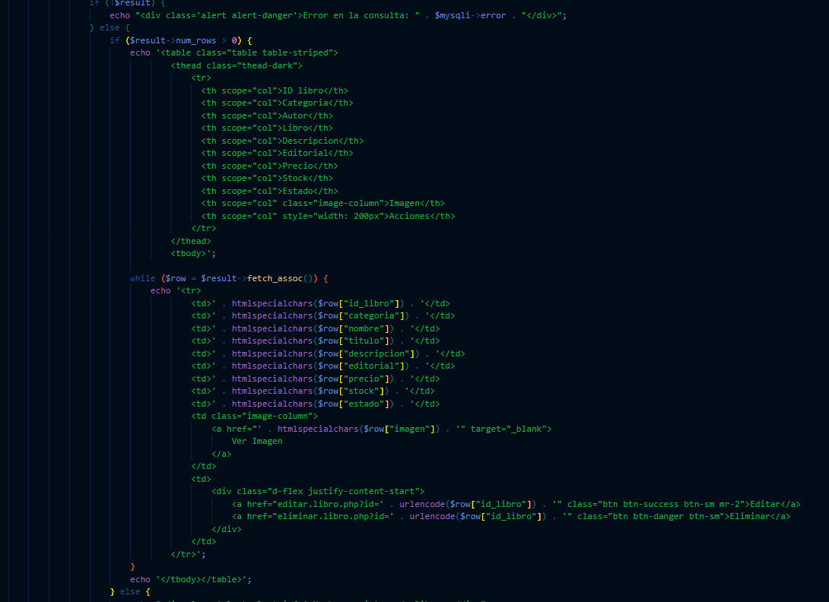

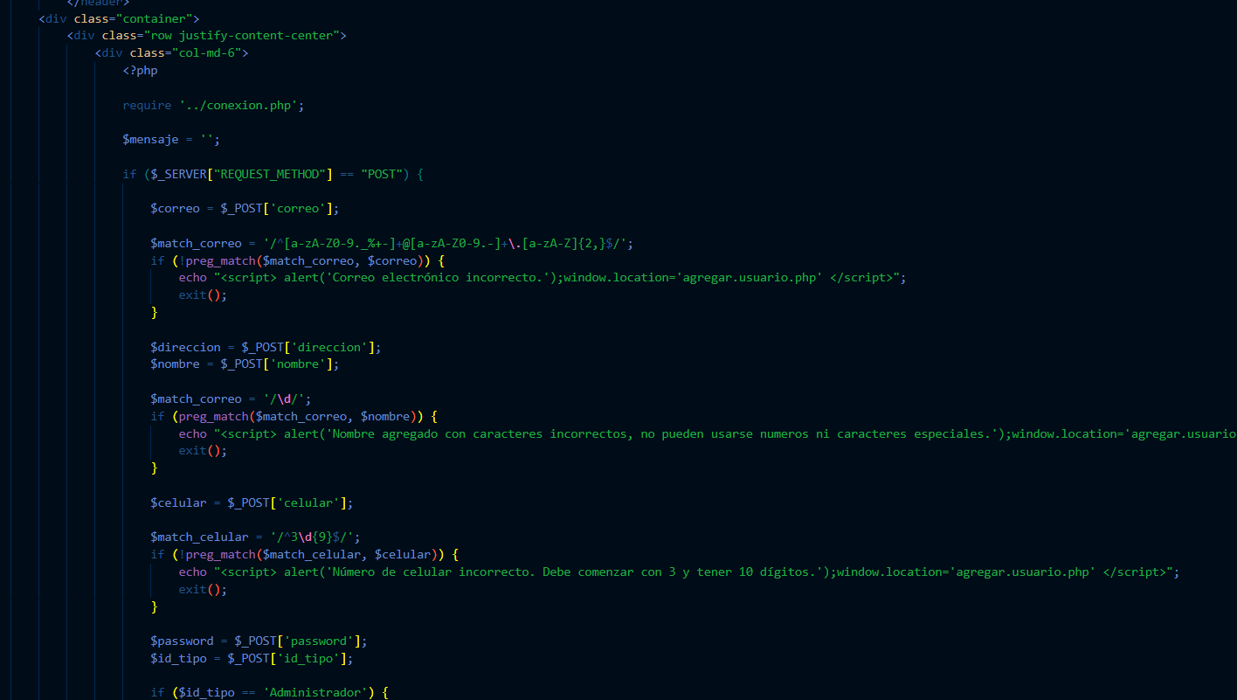
Identificador Prueba | Nombre Prueba |  | Responsable
CREAR ADMINISTRADOR | Nuevo administrador |  | Carlos Andres Polania
Descripción | Agregar un nuevo usuario tipo administrador, donde el sistema debe validar que toda la informacion ingresada sea la correcta, debe validar que el nombre, numero y correo sean validos

Servicio / Componente Probado
Agregar en la base de datos la informacion del nuevo usuario administrador, en caso de ingresar un valor no permitido el sistema debe generar un mensaje de error.

Perrequisitos
estar logeado como administrador

Método Utilizado | Instrucciones de la Prueba
Prueba de la caja blanca | Ingresar al formulario de usuario desde el modulo administrador e ingresar toda la informacion del nuevo usuario de manera correcta, si se ingresa un dato incorrecto el sistema arroja mensajes de error.

Datos Entrada |  | Salida Esperada
autores, categorias |  | Libro agregado en el sistema.

